Opzet en leeswijzer
Stichting RIONED, april 2021

Opzet Branchestandaard gemeentelijke watertaken | Colofon

 | De Branchestandaard Gemeentelijke watertaken is ontwikkeld in opdracht van Stichting RIONED. Aad Oomens, Hans van der Eem, Jeroen Langeveld en Rob Hermans hebben als auteur bijdragen geleverd. Daarnaast dankt Stichting RIONED de geselecteerde adviseurs, Wateropleidingen, Buitenhekplus, ontwikkelaars van kennisvragen, deelnemers uit de proefprojecten en vele anderen voor hun bijdrage in de ontwikkeling van deze standaard. Zowel Stichting RIONED als Wateropleidingen gaan de branchestandaard gebruiken bij de ontwikkeling van kennis en opleidingen. Meer informatie over de Branchestandaard gemeentelijke watertaken en bijbehorende producten vindt u op www.riool.net/branchestandaard.

De gemeentelijke watertaken kun je beschrijven door naar de persoon/personen te kijken die je nodig hebt om activiteiten uit te voeren, maar ook door te kijken naar de activiteiten die bij het werk horen. Voor een goede beschrijving is het belangrijk om dit onderscheid te maken.


'De persoon' voert het werk uit en kent daarin een bepaalde rol. Deze rol geeft globaal aan welk werk diegene uitvoert. Op hoofdlijnen kun je aangegeven welke activiteiten bij een bepaalde rol horen. Deelactiviteiten zijn moeilijker om aan te geven, omdat de verschillen tussen organisaties hiervoor te groot zijn. Elke rol krijgt invulling door de gedragscompetenties van de persoon. Deze gedragscompetenties heeft hij of zij nodig om de activiteiten goed uit te kunnen voeren. Elke rol vraagt om bepaalde gedragscompetenties. In het tabblad 'De persoon' is dit verder uitgewerkt.

'Het werk' bestaat uit een verzameling van (deel)activiteiten om de gemeentelijke watertaken uit te voeren. Om een activiteit uit te kunnen voeren is kennis nodig en moet de uitvoerende persoon over bepaalde gedragscompetenties beschikken. De benodigde kennis en gedragscompetenties verschillen per deelactiviteit.

Het model verdeelt de deelactiviteiten naar de beleidsmatige en organiserende activiteiten (beleid-orga) en de uitvoerende activiteiten (tabblad 'Overzicht activiteiten').

In tabblad ‘Kennisniveaus (beleid-orga)’ ziet u de verschillende kennisniveaus die de branchestandaard onderscheidt.

In tabblad ‘Kennisgebieden (beleid-orga)’ ziet u de verschillende (deel)kennisgebieden die de branchestandaard onderscheidt. Ook vindt u een beschrijving van de verschillende kennisniveaus per deelkennisgebied.

In tabblad ‘Activiteiten zelf doen’ ziet u voor welke kennisgebieden u kennis op niveau zelfstandig nodig heeft als u deze activiteit zelf uitvoert.

In het tabblad 'Beschrijving competenties' is een nadere uitwerking van tabblad 'De persoon'. Per compentie ziet een beschrijving van de vereisten voor ieder niveau.

In Kruistabellen kennisgebieden ziet u welke activiteiten geraakt worden bij het gemis aan bepaalde kennis(gebieden).

De kruistabellen competenties zijn nog in ontwikkeling (en daarom nog niet opgenomen).

Meer informatie over de Branchestandaard gemeentelijke watertaken en bijbehorende producten:
www.riool.net/branchestandaard

De persoon
De persoon: competenties, rollen en activiteiten

 | Tabel: gewenste competenties en niveau per rol (zie gedragscompetenties voor toelichting)

 | De persoon - competenties | Beleids- medewerker | Beheerder |  | Gegevens- beheerder | Ontwerper
 | HR21 indeling | mw Ontwikkeling II of III | mw Toezicht III of IV | mw. Ontwerp en Voorbereiding III of IV | mw Gegevensbeheer II of III | mw Ontwerp en Voorbereiding III of IV
 | Persoonlijk
 | ondernemingszin | II:B en III:C |  |  |  |  |  |  | competentie bij beide functieniveaus
 | stressbestendigheid |  | III:C |  |  |  |  |  | competentie bij een van beide niveaus
 | verantwoordelijkheid |  | III:B en IV:C |  | II:B en III:C |  |  |  | competentie toegevoegd door Stichting RIONED
 | zelfstandigheid |  | IV:C | III:B en IV:C |  | III:B en IV:C |  | A, B, C | Niveau van competentie per functie
 | Conceptueel
 | analytisch vermogen |  |  |  | II:B en III:C
 | creativiteit | B |  | III:B en IV:C |  | III:B en IV:C
 | oordeelsvorming |  | B
 | visie | II:B en III:C
 | Relationeel
 | commercieel handelen |  |  | III:B |  | III:B
 | conflicthantering |  | III:B en IV:C
 | klantgerichtheid |  |  |  | II:B en III:C
 | omgevingsbewustzijn | II:A en III:B |  | III:B of IV:C |  | III:B of IV:C
 | overtuigingskracht |  |  | III:B |  | III:B
 | regisseren | II:A en III:B
 | samenwerken
 | Operationeel
 | kwaliteitsgericht |  |  | IV:C | II:B en III:C | IV:C
 | nauwkeurigheid |  |  | IV:C | II:B en III:C | IV:C
 | plannen en organiseren |  | III:B
 | resultaatgerichtheid |  | IV:C

 | Tabel: hoofdactiviteiten per rol (Beleidsmatig en organiserend)

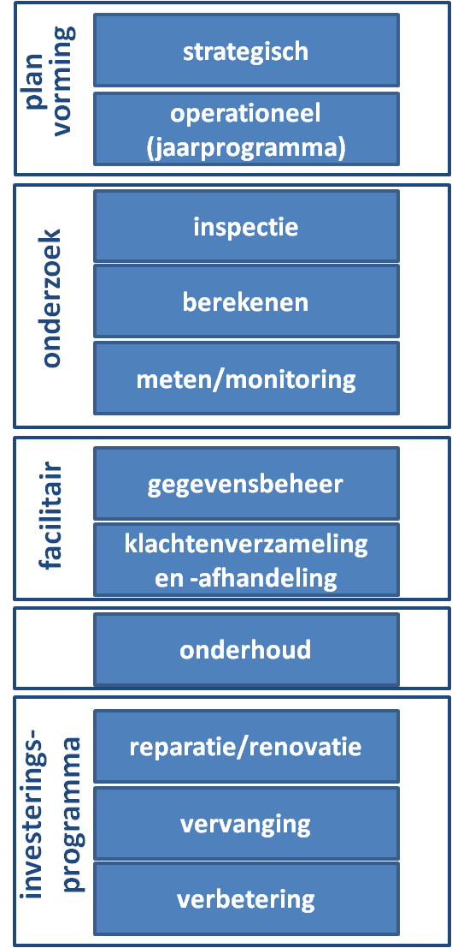
 | De persoon | Beleids- medewerker | Beheerder | Ontwerper | Gegevens- beheerder

 | strategische planvorming | x
 | jaarplanning | x | x |  | x |  | x | minimaal behorend bij rol
 | facilitair | x | x |  | x |  | x | eventueel behorend bij rol
 | berekeningen | x | x | x | x
 | inspectie/ controle |  | x | x | x
 | meten/ monitoring | x | x |  | x
 | onderhoud |  | x
 | aan/rep/ren/verv/verb |  | x | x

Kennisniveaus (beleid-orga)
Overzicht (Deel)kennisgebieden: beschrijving niveau

Indeling in niveaus
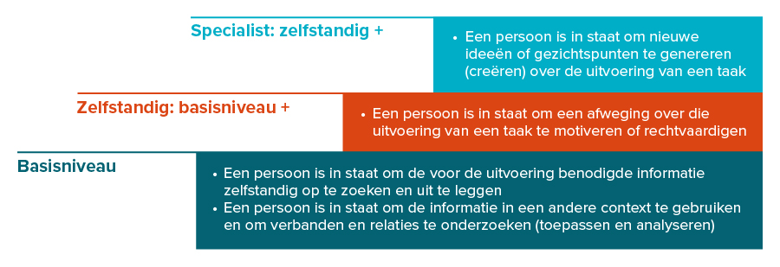
Samengevat: basis is voor de opdrachtgever en in de breedte voor iedere professional, zelfstandig voor de uitvoerende professional (activiteitgericht) en specialist voor de complexere situaties.

